Задание 1
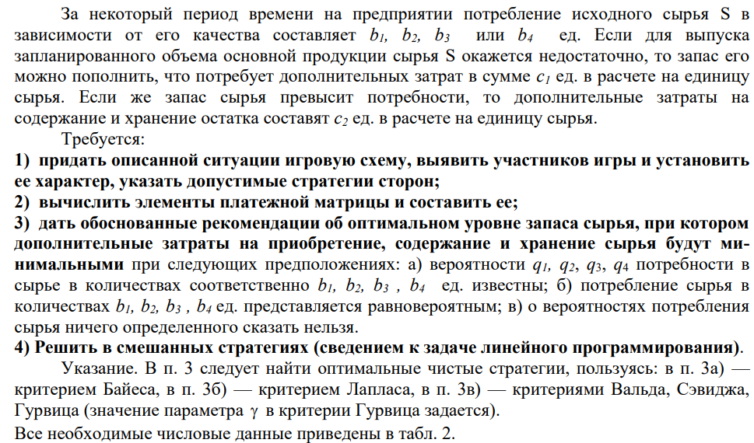

b1 | b2 | b3 | b4 | c1 | c2 | q1 | q2 | q3 | q4 | y
15 | 17 | 19 | 21 | 4 | 9 | 0.25 | 0.45 | 0.2 | 0.1 | 0.9

Планирующий орган предприятия может принять одну из следующих стратегий:
А1 - создать запас сырья в 15 ед
А2 - создать запас сырья в 17 ед
А3 - создать запас сырья в 19 ед
А4 - создать запас сырья в 21 ед
Второй играющей стороной - природой - будем считать совокупность объективных внешних условий, для этого выберем след стратегии:
П1 - будет достаточно 15 ед. сырья для выпуска запланированного объема
П2 - будет достаточно 17 ед. сырья для выпуска запланированного объема
П3 - будет достаточно 19 ед. сырья для выпуска запланированного объема
П4 - будет достаточно 21 ед. сырья для выпуска запланированного объема
Построим платежную матрицу
А/П | 15 | 17 | 19 | 21
15 | 0 | 2 | 4 | 6
17 | -2 | 0 | 2 | 4
19 | -4 | -2 | 0 | 2
21 | -6 | -4 | -2 | 0

А/П | 15 | 17 | 19 | 21
15 | 0 | -8 | -16 | -24
17 | -18 | 0 | -8 | -16
19 | -36 | -18 | 0 | -8
21 | -54 | -36 | -18 | 0

Критерий Вальда
Найдем элементы аi=min aij (минимальный выигрыш, соответствующий стратегии Ai) и запишем их в дополнительный столбец матрицы игры.

А/П | 15 | 17 | 19 | 21 | ai
15 | 0 | -8 | -16 | -24 | -24
17 | -18 | 0 | -8 | -16 | -18
19 | -36 | -18 | 0 | -8 | -36
21 | -54 | -36 | -18 | 0 | -54
bi
Максимальным элементом является -18, то есть оптимальным будет стратегия А2

Критерий Сэвиджа
Критерий минимального риска Севиджа рекомендует выбирать в качестве оптимальной стратегии ту, при которой величина максимального риска минимизируется в наихудших условиях, т.е. обеспечивается:
a = min(max rij)
Критерий Сэвиджа ориентирует статистику на самые неблагоприятные состояния природы, т.е. этот критерий выражает пессимистическую оценку ситуации.
Находим матрицу рисков.
Риск – мера несоответствия между разными возможными результатами принятия определенных стратегий. Максимальный выигрыш в j-м столбце bj = max(aij) характеризует благоприятность состояния природы.

А/П | 15 | 17 | 19 | 21 | мах ai
15 | 0 | 8 | 16 | 24 | 24
17 | 18 | 0 | 8 | 16 | 18
19 | 36 | 18 | 0 | 8 | 36
21 | 54 | 36 | 18 | 0 | 54

Минимальным элементом будет 18, то есть оптимальной явся стратегия 2

Критерий Гурвица
Критерий Гурвица является критерием пессимизма - оптимизма. За оптимальную принимается та стратегия, для которой выполняется соотношение:
max(si)
где si = y min(aij) + (1-y)max(aij)
При y = 1 получим критерий Вальде, при y = 0 получим – оптимистический критерий (максимакс).
Критерий Гурвица учитывает возможность как наихудшего, так и наилучшего для человека поведения природы.
Как выбирается y? Чем хуже последствия ошибочных решений, тем больше желание застраховаться от ошибок, тем y ближе к 1.
Рассчитываем si.
s1 = 0.9*(-24)+(1-0.9)*0 = -21.6
s2 = 0.9*(-18)+(1-0.9)*0 = -16.2
s3 = 0.9*(-36)+(1-0.9)*0 = -32.4
s4 = 0.9*(-54)+(1-0.9)*0 = -48.6
А/П | 15 | 17 | 19 | 21 | min ai | max ai | y min(aij) + (1-y)max(aij)
15 | 0 | -8 | -16 | -24 | -24 | 0 | -21.6
17 | -18 | 0 | -8 | -16 | -18 | 0 | -16.2
19 | -36 | -18 | 0 | -8 | -36 | 0 | -32.4
21 | -54 | -36 | -18 | 0 | -54 | 0 | -48.6

Максимальным элементом будет -16,2 ,то есть оптимальной будет стратегия 2

Критерий Байеса
По критерию Байеса за оптимальные принимается та стратегия (чистая) Ai, при которой максимизируется средний выигрыш a или минимизируется средний риск r.
Считаем значения ∑(aijpj)
∑(a1,jpj) = 0*0.25 + (-8)*0.45 + (-16)*0.2 + (-24)*0.1 = -9.2
∑(a2,jpj) = (-18)*0.25 + 0*0.45 + (-8)*0.2 + (-16)*0.1 = -7.7
∑(a3,jpj) = (-36)*0.25 + (-18)*0.45 + 0*0.2 + (-8)*0.1 = -17.9
∑(a4,jpj) = (-54)*0.25 + (-54)*0.45 + (-18)*0.2 + 0*0.1 = -41.4
А/П | 15 | 17 | 19 | 21 | ∑(aijpj)
15 | 0 | -3.6 | -3.2 | -2.4 | -9.2
17 | -4.5 | 0 | -1.6 | -1.6 | -7.7
19 | -9 | -8.1 | 0 | -0.8 | -17.9
21 | -13.5 | -24.3 | -3.6 | 0 | -41.4

Максимальным элементом будет -7,7, значит оптимальной будет 2ая стратегия

Критерий Лапласа
Если вероятности состояний природы правдоподобны, для их оценки используют принцип недостаточного основания Лапласа, согласно которого все состояния природы полагаются равновероятными, т.е.:
q1 = q2 = ... = qn = 1/n.
qi = 1/4
А/П | 15 | 17 | 19 | 21 | ∑(aij)
15 | 0 | -2 | -4 | -6 | -12
17 | -4.5 | 0 | -2 | -4 | -10.5
19 | -9 | -4.5 | 0 | -2 | -15.5
21 | -13.5 | -13.5 | -4.5 | 0 | -31.5
pj | 0.25 | 0.25 | 0.25 | 0.25

Максимальным элементом будет -10,5 , значит оптимальной будет стратегия 2
Таким образом, в результате решения статистической игры по различным критериям чаще других рекомендовалась стратегия A2.
Смешанные стратегии
Рассмотрим игру двух лиц, интересы которых противоположны. Такие игры называют антагонистическими играми двух лиц. В этом случае выигрыш одного игрока равен проигрышу второго, и можно описать только одного из игроков.
Предполагается, что каждый игрок может выбрать только одно из конечного множества своих действий. Выбор действия называют выбором стратегии игрока.
Если каждый из игроков выбрал свою стратегию, то эту пару стратегий называют ситуацией игры. Следует заметить, каждый игрок знает, какую стратегию выбрал его противник, т.е. имеет полную информацию о результате выбора противника.
Чистой стратегией игрока I является выбор одной из n строк матрицы выигрышей А, а чистой стратегией игрока II является выбор одного из столбцов этой же матрицы.
1. Проверяем, имеет ли платежная матрица седловую точку. Если да, то выписываем решение игры в чистых стратегиях.
Считаем, что игрок I выбирает свою стратегию так, чтобы получить максимальный свой выигрыш, а игрок II выбирает свою стратегию так, чтобы минимизировать выигрыш игрока I.
Игроки | B1 | B2 | B3 | B4 | a = min(Ai)
A1 | 0 | -8 | -16 | -24 | -24
A2 | -18 | 0 | -8 | -16 | -18
A3 | -36 | -18 | 0 | -8 | -36
A4 | -54 | -36 | -18 | 0 | -54
b = max(Bi) | 0 | 0 | 0 | 0

Находим гарантированный выигрыш, определяемый нижней ценой игры a = max(ai) = -18, которая указывает на максимальную чистую стратегию A2.
Верхняя цена игры b = min(bj) = 0.
Что свидетельствует об отсутствии седловой точки, так как a ≠ b, тогда цена игры находится в пределах -18 ≤ y ≤ 0. Находим решение игры в смешанных стратегиях. Объясняется это тем, что игроки не могут объявить противнику свои чистые стратегии: им следует скрывать свои действия. Игру можно решить, если позволить игрокам выбирать свои стратегии случайным образом (смешивать чистые стратегии).
Так как игроки выбирают свои чистые стратегии случайным образом, то выигрыш игрока I будет случайной величиной. В этом случае игрок I должен выбрать свои смешанные стратегии так, чтобы получить максимальный средний выигрыш.
Аналогично, игрок II должен выбрать свои смешанные стратегии так, чтобы минимизировать математическое ожидание игрока I.
В матрице присутствуют отрицательные элементы. Для упрощения расчетов добавим к элементам матрицы (54). Такая замена не изменит решения игры, изменится только ее цена (по теореме фон Неймана).
54 | 46 | 38 | 30
36 | 54 | 46 | 38
18 | 36 | 54 | 46
0 | 18 | 36 | 54

3. Находим решение игры в смешанных стратегиях.
Математические модели пары двойственных задач линейного программирования можно записать так:
найти минимум функции F(x) при ограничениях (для игрока II):
54x1+36x2+18x3 ≥ 1
46x1+54x2+36x3+18x4 ≥ 1
38x1+46x2+54x3+36x4 ≥ 1
30x1+38x2+46x3+54x4 ≥ 1
F(x) = x1+x2+x3+x4 → min
найти максимум функции Z(y) при ограничениях (для игрока I):
54y1+46y2+38y3+30y4 ≤ 1
36y1+54y2+46y3+38y4 ≤ 1
18y1+36y2+54y3+46y4 ≤ 1
18y2+36y3+54y4 ≤ 1
Z(y) = y1+y2+y3+y4 → max
Решим прямую задачу линейного программирования симплексным методом, с использованием симплексной таблицы.
Определим максимальное значение целевой функции Z(Y) = y1+y2+y3+y4 при следующих условиях-ограничений.
54y1+46y2+38y3+30y4≤1
36y1+54y2+46y3+38y4≤1
18y1+36y2+54y3+46y4≤1
18y2+36y3+54y4≤1
Для построения первого опорного плана систему неравенств приведем к системе уравнений путем введения дополнительных переменных (переход к канонической форме).
54y1+46y2+38y3+30y4+y5 = 1
36y1+54y2+46y3+38y4+y6 = 1
18y1+36y2+54y3+46y4+y7 = 1
18y2+36y3+54y4+y8 = 1
Решим систему уравнений относительно базисных переменных: y5, y6, y7, y8
Полагая, что свободные переменные равны 0, получим первый опорный план:
Y0 = (0,0,0,0,1,1,1,1)
Базис | B | y1 | y2 | y3 | y4 | y5 | y6 | y7 | y8
y5 | 1 | 54 | 46 | 38 | 30 | 1 | 0 | 0 | 0
y6 | 1 | 36 | 54 | 46 | 38 | 0 | 1 | 0 | 0
y7 | 1 | 18 | 36 | 54 | 46 | 0 | 0 | 1 | 0
y8 | 1 | 0 | 18 | 36 | 54 | 0 | 0 | 0 | 1
Z(Y0) | 0 | -1 | -1 | -1 | -1 | 0 | 0 | 0 | 0

Переходим к основному алгоритму симплекс-метода.
Итерация №0.
Текущий опорный план неоптимален, так как в индексной строке находятся отрицательные коэффициенты.
В качестве ведущего выберем столбец, соответствующий переменной y4, так как это наибольший коэффициент по модулю.
Вычислим значения Di по строкам как частное от деления: bi / ai4
и из них выберем наименьшее:
min (1 : 30 , 1 : 38 , 1 : 46 , 1 : 54 ) = 1/54
Следовательно, 4-ая строка является ведущей.
Разрешающий элемент равен (54) и находится на пересечении ведущего столбца и ведущей строки.
Базис | B | y1 | y2 | y3 | y4 | y5 | y6 | y7 | y8 | min
y5 | 1 | 54 | 46 | 38 | 30 | 1 | 0 | 0 | 0 | Jan-30
y6 | 1 | 36 | 54 | 46 | 38 | 0 | 1 | 0 | 0 | Jan-38
y7 | 1 | 18 | 36 | 54 | 46 | 0 | 0 | 1 | 0 | Jan-46
y8 | 1 | 0 | 18 | 36 | 54 | 0 | 0 | 0 | 1 | Jan-54
Z(Y1) | 0 | -1 | -1 | -1 | -1 | 0 | 0 | 0 | 0

Формируем следующую часть симплексной таблицы. Вместо переменной y8 в план 1 войдет переменная y4.

Получаем новую симплекс-таблицу:
Базис | B | y1 | y2 | y3 | y4 | y5 | y6 | y7 | y8
y5 | 2022-09-04 | 54 | 36 | 18 | 0 | 1 | 0 | 0 | -0.55555555556
y6 | Aug-27 | 36 | 124/3 | 62/3 | 0 | 0 | 1 | 0 | -0.7037037037
y7 | Apr-27 | 18 | 62/3 | 70/3 | 0 | 0 | 0 | 1 | -0.85185185185
y4 | Jan-54 | 0 | 2022-03-01 | 2022-03-02 | 1 | 0 | 0 | 0 | Jan-54
Z(Y1) | Jan-54 | -1 | -0.66666666667 | -0.33333333333 | 0 | 0 | 0 | 0 | Jan-54

Итерация №1.
Текущий опорный план неоптимален, так как в индексной строке находятся отрицательные коэффициенты.
В качестве ведущего выберем столбец, соответствующий переменной y1, так как это наибольший коэффициент по модулю.
Вычислим значения Di по строкам как частное от деления: bi / ai1
и из них выберем наименьшее:
min (4/9 : 54 , 8/27 : 36 , 4/27 : 18 , - ) = 2/243
Следовательно, 1-ая строка является ведущей.
Разрешающий элемент равен (54) и находится на пересечении ведущего столбца и ведущей строки.
Базис | B | y1 | y2 | y3 | y4 | y5 | y6 | y7 | y8 | min
y5 | 2022-09-04 | 54 | 36 | 18 | 0 | 1 | 0 | 0 | -0.55555555556 | 2/243
y6 | Aug-27 | 36 | 124/3 | 62/3 | 0 | 0 | 1 | 0 | -0.7037037037 | 2/243
y7 | Apr-27 | 18 | 62/3 | 70/3 | 0 | 0 | 0 | 1 | -0.85185185185 | 2/243
y4 | Jan-54 | 0 | 2022-03-01 | 2022-03-02 | 1 | 0 | 0 | 0 | Jan-54 | -
Z(Y2) | Jan-54 | -1 | -0.66666666667 | -0.33333333333 | 0 | 0 | 0 | 0 | Jan-54

Поскольку в последнем столбце присутствует несколько минимальных элементов 2/243, то номер строки выбираем по правилу Креко.
Метод Креко заключается в следующем. Элементы строк, имеющие одинаковые наименьшие значения min=2/243, делятся на предполагаемые разрешающие элементы, а результаты заносятся в дополнительные строки. За ведущую строку выбирается та, в которой раньше встретится наименьшее частное при чтении таблицы слева направо по столбцам.
Формируем следующую часть симплексной таблицы. Вместо переменной y5 в план 2 войдет переменная y1.

Получаем новую симплекс-таблицу:
Базис | B | y1 | y2 | y3 | y4 | y5 | y6 | y7 | y8
y1 | 2/243 | 1 | 2022-03-02 | 2022-03-01 | 0 | Jan-54 | 0 | 0 | -0.010288065844
y6 | 0 | 0 | 52/3 | 2022-03-26 | 0 | -0.66666666667 | 1 | 0 | -0.33333333333
y7 | 0 | 0 | 2022-03-26 | 52/3 | 0 | -0.33333333333 | 0 | 1 | -0.66666666667
y4 | Jan-54 | 0 | 2022-03-01 | 2022-03-02 | 1 | 0 | 0 | 0 | Jan-54
Z(Y2) | 13/486 | 0 | 0 | 0 | 0 | Jan-54 | 0 | 0 | 2/243

Конец итераций: индексная строка не содержит отрицательных элементов - найден оптимальный план
Среди значений индексной строки нет отрицательных. Поэтому эта таблица определяет оптимальный план задачи.
Окончательный вариант симплекс-таблицы:
Базис | B | y1 | y2 | y3 | y4 | y5 | y6 | y7 | y8
y1 | 2/243 | 1 | 2022-03-02 | 2022-03-01 | 0 | Jan-54 | 0 | 0 | -0.010288065844
y6 | 0 | 0 | 52/3 | 2022-03-26 | 0 | -0.66666666667 | 1 | 0 | -0.33333333333
y7 | 0 | 0 | 2022-03-26 | 52/3 | 0 | -0.33333333333 | 0 | 1 | -0.66666666667
y4 | Jan-54 | 0 | 2022-03-01 | 2022-03-02 | 1 | 0 | 0 | 0 | Jan-54
Z(Y3) | 13/486 | 0 | 0 | 0 | 0 | Jan-54 | 0 | 0 | 2/243

Оптимальный план можно записать так:
y1 = 2/243, y2 = 0, y3 = 0, y4 = 1/54
Z(Y) = 1*2/243 + 1*0 + 1*0 + 1*1/54 = 13/486

Используя последнюю итерацию прямой задачи найдем, оптимальный план двойственной задачи.
x1=1/54, x2=0, x3=0, x4=2/243
Это же решение можно получить, применив теоремы двойственности.
Из теоремы двойственности следует, что X = C*A-1.
Составим матрицу A из компонентов векторов, входящих в оптимальный базис.
A = (A1, A6, A7, A4) = | 54 | 0 | 0 | 30
 | 36 | 1 | 0 | 38
 | 18 | 0 | 1 | 46
 | 0 | 0 | 0 | 54

Определив обратную матрицу D = А-1 через алгебраические дополнения, получим:
D = A-1 = | Jan-54 | 0 | 0 | -0.010288065844
 | -0.66666666667 | 1 | 0 | -0.33333333333
 | -0.33333333333 | 0 | 1 | -0.66666666667
 | 0 | 0 | 0 | Jan-54

Как видно из последнего плана симплексной таблицы, обратная матрица A-1 расположена в столбцах дополнительных переменных.
Тогда X = C*A-1 =
(1, 0, 0, 1) x | Jan-54 | 0 | 0 | -0.010288065844 |  | = (1/54;0;0;2/243)
 | -0.66666666667 | 1 | 0 | -0.33333333333
 | -0.33333333333 | 0 | 1 | -0.66666666667
 | 0 | 0 | 0 | Jan-54

Оптимальный план двойственной задачи равен:
x1 = 1/54, x2 = 0, x3 = 0, x4 = 2/243
F(X) = 1*1/54+1*0+1*0+1*2/243 = 13/486
Цена игры будет равна g = 1/F(x), а вероятности применения стратегий игроков:
qi = g*yi; pi = g*xi.
Цена игры: g = 1 : 13/486 = 486/13
p1 = 486/13*1/54 = 9/13
p2 = 486/13*0 = 0
p3 = 486/13*0 = 0
p4 = 486/13*2/243 = 4/13
Оптимальная смешанная стратегия игрока I: P = (9/13; 0; 0; 4/13)
q1 = 486/13*2/243 = 4/13
q2 = 486/13*0 = 0
q3 = 486/13*0 = 0
q4 = 486/13*1/54 = 9/13
Оптимальная смешанная стратегия игрока II: Q = (4/13; 0; 0; 9/13)
Поскольку ранее к элементам матрицы было прибавлено число (54), то вычтем это число из цены игры.
375/13 - 54 = -168/13
Цена игры: v=-216/13
4. Проверим правильность решения игры с помощью критерия оптимальности стратегии.
∑aijqj ≤ v
∑aijpi ≥ v
M(P1;Q) = (0*4/13) + (-8*0) + (-16*0) + (-24*9/13) = -16.615 = v
M(P2;Q) = (-18*4/13) + (0*0) + (-8*0) + (-16*9/13) = -16.615 = v
M(P3;Q) = (-36*4/13) + (-18*0) + (0*0) + (-8*9/13) = -16.615 = v
M(P4;Q) = (-54*4/13) + (-36*0) + (-18*0) + (0*9/13) = -16.615 = v
M(P;Q1) = (0*9/13) + (-18*0) + (-36*0) + (-54*4/13) = -16.615 = v
M(P;Q2) = (-8*9/13) + (0*0) + (-18*0) + (-36*4/13) = -16.615 = v
M(P;Q3) = (-16*9/13) + (-8*0) + (0*0) + (-18*4/13) = -16.615 = v
M(P;Q4) = (-24*9/13) + (-16*0) + (-8*0) + (0*4/13) = -16.615 = v
Все неравенства выполняются как равенства или строгие неравенства, следовательно, решение игры найдено верно.

Задание 2
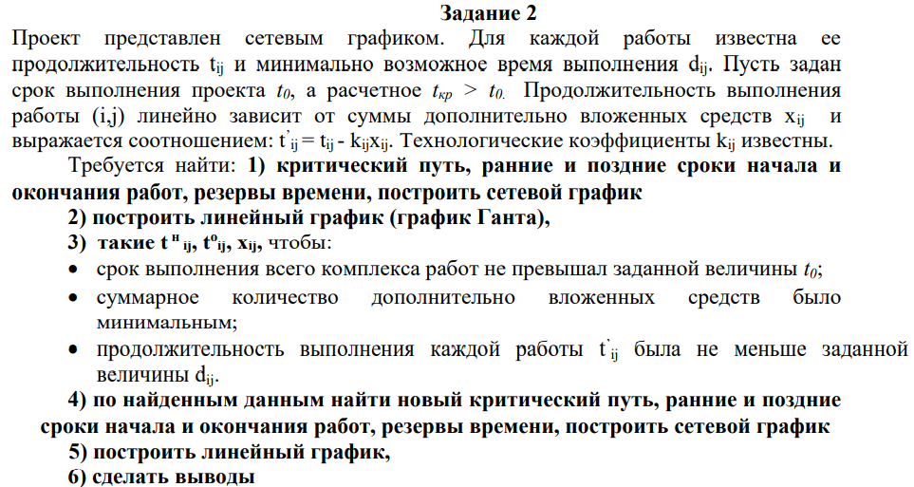
Работы | Продолжительность | События | t(р) | t(п) | Rn(i) | t(Рн) | t(Ро) | t(по) | t(пн) | R(п)(i,j) | R(н)(i,j) | R'(i,j) | R''(i,j)
1.2 | 6 | 1 | 0 | 0 | 0 | 0 | 6 | 19 | 13 | 13 | 0 | 13 | 0
1.3 | 15 | 2 | 6 | 19 | 13 | 0 | 15 | 16 | 1 | 1 | 0 | 1 | 0
1.4 | 26 | 3 | 15 | 16 | 1 | 0 | 26 | 26 | 0 | 0 | 0 | 0 | 0
2.4 | 7 | 4 | 26 | 26 | 0 | 6 | 13 | 26 | 19 | 13 | 0 | 0 | 13
2.5 | 11 | 5 | 38 | 38 | 0 | 6 | 17 | 38 | 27 | 21 | 8 | 8 | 21
3.4 | 10 | 6 | 55 | 55 | 0 | 15 | 25 | 26 | 16 | 1 | 0 | 0 | 1
3.6 | 11 |  |  |  |  | 15 | 26 | 55 | 44 | 29 | 28 | 28 | 29
4.5 | 12 |  |  |  |  | 26 | 38 | 38 | 26 | 0 | 0 | 0 | 0
4.6 | 13 |  |  |  |  | 26 | 39 | 55 | 42 | 16 | 16 | 16 | 16
5.6 | 17 |  |  |  |  | 38 | 55 | 55 | 38 | 0 | 0 | 0 | 0

Из 1 в 4 |  | Из 1 в 5 |  | Из 1 в 6 |  | Из 2 в 5 |  | Из 2 в 6 |  | Из 3 в 6 |  | Из 4 в 6
1,2,4 | 13 | 1,2,5 | 17 | 1,2,5,6 | 34 | 2.5 | 11 | 2,5,6 | 28 | 3,4,6 | 23 | 4,5,6 | 29
1.4 | 26 | 1,2,4,5 | 25 | 1,2,4,5,6 | 42 | 2,4,5 | 19 | 2,4,5 | 20 | 3,4,5,6 | 39 | 4.6 | 13
1,3,4 | 25 | 1,4,5 | 38 | 1,2,4,6 | 26 |  |  | 2,4,5,6 | 36 | 3.6 | 11
 |  | 1,3,4,5 | 37 | 1,4,6 | 39
 |  |  |  | 1,3,4,6 | 38
 |  |  |  | 1,3,6 | 26
 |  |  |  | 1,3,4,5,6 | 54
 |  |  |  | 1,4,5,6 | 55

Сетевой график
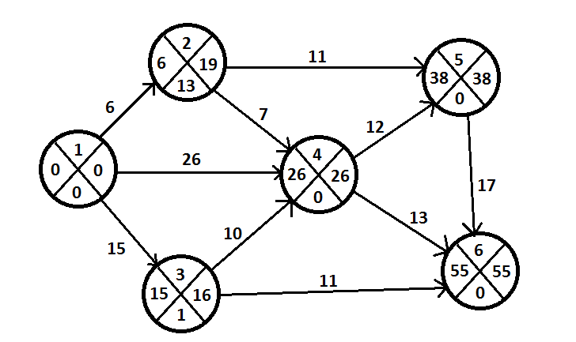
 |  |  |  |  |  |  |  |  | Рассчитываем ранние и поздние сроки совершения событий
 |  |  |  |  |  |  |  |  | tp(1) = 0; | tp(2) = 6; | tp(3) = 15; | tp(4) = 26; | tp(5) = 38; | tp(6) = 55;
 |  |  |  |  |  |  |  |  | tп(1) = 0; | tп(2) =19; | tп(3) =16; | tп(4) =26; | tп(5) = 38; | tп(6) = 55;

 |  |  |  |  |  |  |  |  | Критический путь: 1-4-5-6
 |  |  |  |  |  |  |  |  | Продолжительность критического пути: 55

Линейный график

Математическая модель задачи

Ограничение
1) Срок выполнения проекта не должен превышать 50 дней

2) Продолжительность каждой работы должна быть не меньше минимально возможного времени
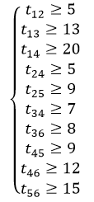

3)Зависимость продолжителньности работы от вложенных средств
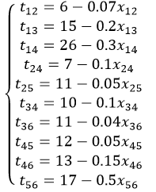

4) Время выполнения каждой работы должно быть не меньше времени окончания непосредственно предшествующей ей работы
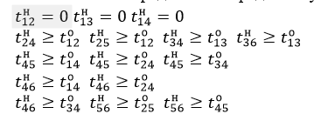

5)Условие неотрицательности неизвестных

Задача 2(численное)
$$x_{12}$$
$$x_{13}$$
$$x_{14}$$
$$x_{24}$$
$$x_{25}$$
$$x_{36}$$
$$x_{45}$$
$$x_{46}$$
$$x_{56}$$
Переменные |  |  |  |  |  | Х34
знач | 0 | 10 | 10 | 0 | 0 | 0 | 0 | 0 | 0 | 4 |  | 24 | значение целевой функции
коэф.цел.ф. | 1 | 1 | 1 | 1 | 1 | 1 | 1 | 1 | 1 | 1
t0 | 6 | 13 | 23 | 23 | 17 | 23 | 24 | 35 | 36 | 50
tn | 0 | 0 | 0 | 16 | 6 | 13 | 13 | 23 | 23 | 35
d(i;j) | 5 | 13 | 20 | 5 | 9 | 7 | 8 | 9 | 12 | 15
Левая часть | 6 | 13 | 23 | 7 | 11 | 10 | 11 | 12 | 13 | 15
Срок выполнения | 50
t(i;j) | 6 | 15 | 26 | 7 | 11 | 10 | 11 | 12 | 13 | 17
k(i;j) | 0.07 | 0.2 | 0.3 | 0.1 | 0.05 | 0.1 | 0.04 | 0.05 | 0.15 | 0.5
Правая часть | 6 | 13 | 23 | 7 | 11 | 10 | 11 | 12 | 13 | 15

Начало работы | 0 | 0 | 0 | 6 | 6 | 13 | 13 | 23 | 23 | 17

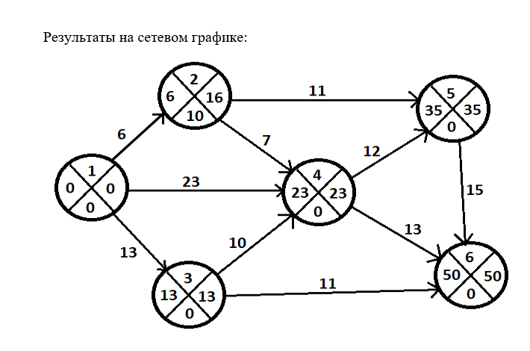

Построим новый критический путь по новым данным
Работы | Продолжительность | События | t(р) | t(п) | Rn(i) | t(Рн) | t(Ро) | t(по) | t(пн) | R(п)(i,j) | R(н)(i,j) | R'(i,j) | R''(i,j)
1.2 | 6 | 1 | 0 | 0 | 0 | 0 | 6 | 16 | 10 | 10 | 0 | 10 | 0
1.3 | 13 | 2 | 6 | 16 | 10 | 0 | 13 | 13 | 0 | 0 | 0 | 0 | 0
1.4 | 23 | 3 | 13 | 13 | 0 | 0 | 23 | 23 | 0 | 0 | 0 | 0 | 0
2.4 | 7 | 4 | 23 | 23 | 0 | 6 | 13 | 23 | 16 | 10 | 0 | 0 | 10
2.5 | 11 | 5 | 35 | 35 | 0 | 6 | 17 | 35 | 24 | 18 | 8 | 8 | 18
3.4 | 10 | 6 | 50 | 50 | 0 | 13 | 23 | 23 | 13 | 0 | 0 | 0 | 0
3.6 | 11 |  |  |  |  | 13 | 24 | 50 | 39 | 26 | 26 | 26 | 26
4.5 | 12 |  |  |  |  | 23 | 35 | 35 | 23 | 0 | 0 | 0 | 0
4.6 | 13 |  |  |  |  | 23 | 36 | 50 | 37 | 14 | 14 | 14 | 14
5.6 | 15 |  |  |  |  | 35 | 50 | 50 | 35 | 0 | 0 | 0 | 0

Из 1 в 4 |  | Из 1 в 5 |  | Из 1 в 6 |  | Из 2 в 5 |  | Из 2 в 6 |  | Из 3 в 6 |  | Из 4 в 6
1,2,4 | 13 | 1,2,5 | 17 | 1,2,5,6 | 32 | 2.5 | 11 | 2,5,6 | 26 | 3,4,6 | 23 | 4,5,6 | 27
1.4 | 23 | 1,2,4,5 | 25 | 1,2,4,5,6 | 40 | 2,4,5 | 19 | 2,4,5 | 20 | 3,4,5,6 | 37 | 4.6 | 13
1,3,4 | 23 | 1,4,5 | 35 | 1,2,4,6 | 26 |  |  | 2,4,5,6 | 34 | 3.6 | 11
 |  | 1,3,4,5 | 35 | 1,4,6 | 36
 |  |  |  | 1,3,4,6 | 36
 |  |  |  | 1,3,6 | 24
 |  |  |  | 1,3,4,5,6 | 50
 |  |  |  | 1,4,5,6 | 50

Критический путь: |  | 1-4-5-6 | и | 1-3-4-5-6
Продолжительность критического пути: |  |  | 50
Линейный график

Выводы
Чтобы выполнить работы проекта за директивное время
, необходимо дополнительно вложить 24 ден. ед.
При этом средства распределяются следующим образом:
Работа (1,3) – 10 ден. ед.
Работа (1,4) – 10 ден. ед.
Работа (5,6) – 4 ден. ед.

Сокращение продолжительности работы:
Работа (1,3) – 2 ед. времени
Работа (1,4) – 3 ед. времени
Работа (5,6) – 2 ед. времени

Сокращение срока реализации проекта за счет вложения дополнительных средств составит 7 ед. времени.

